DA payShield 9k
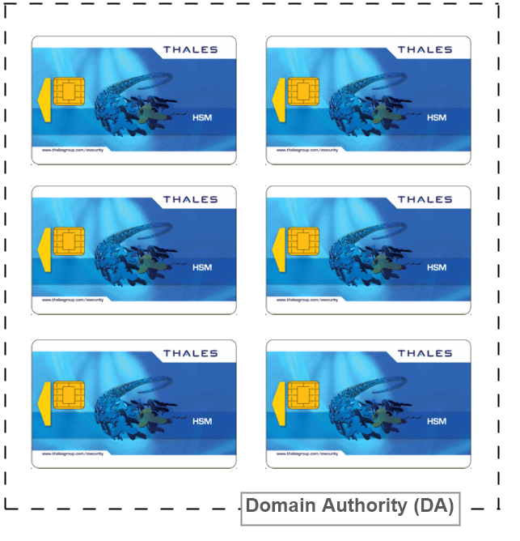

Smartcard | serial number | type smartcards | SET | quorum
DA -1 | preencher | payShield HSM | 1 | 01 de 06
DA 2 | preencher | payShield HSM | 1 | 02 de 06
DA 3 | preencher | payShield HSM | 1 | 03 de 06

Smartcard | serial number | type | SET | quorum
DA - 1 | preencher | payShield HSM | 2 | 04 de 06
DA - 2 | preencher | payShield HSM | 2 | 05 de 06
DA - 3 | preencher | payShield HSM | 2 | 06 de 06

CTA
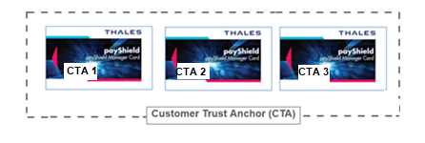
Para identificar e criar backups

 | Smartcard | serial number | type | SET | quorum
 | CTA 1 | preencher | payShield manager | 1 | 1 de 9 | Conjunto produção
 | CTA 2 | preencher | payShield manager | 1 | 2 de 9
 | CTA 3 | preencher | payShield manager | 1 | 3 de 9

 | Smartcard | serial number | type | SET | quorum
 | CTA 1 | preencher | payShield manager | 2 | 4 de 9
 | CTA 2 | preencher | payShield manager | 2 | 5 de 9 | conjunto backup
 | CTA 3 | preencher | payShield manager | 2 | 6 de 9

 | Smartcard | serial number | type | SET | quorum
 | CTA 1 | preencher | payShield manager | 3 | 7 de 9
 | CTA 2 | preencher | payShield manager | 3 | 8 de 9
 | CTA 3 | preencher | payShield manager | 3 | 9 de 9 | conjunto backup

